DISTRIBUIÇÃO FASES
MEIO | AUTO
AVALIAÇÃO CONTROLE | (Vários itens)

Rótulos de Linha | Contagem de CÓDIGO
1ª FASE | 34
2ª FASE | 56
3ª FASE | 19
Total Geral | 109

AVALIAÇÃO CONTROLE | (Vários itens)

Rótulos de Linha | Contagem de CÓDIGO
AUTO | 109
MANU | 6
SEMI | 11
Total Geral | 126

INTEGRIDADE FIXA R2
REGIÃO | TIPO | REGRA | DESC. REGRA | PLATAFORMAS | ÁREA AFETADA | DESCRIÇÃO DO PROBLEMA IDENTIFICADO | MELHORIAS | STATUS | ID CONTROLE
R2 | FIXA | 63 | Todo Contrato de Terminal que exista ativo no SAC deve existir ativo no SFA | SAC X SFA | Ger. de Faturamento |  |  | MANTER | I2
R2 | FIXA | 64 | Todo Contrato de Terminal que exista ativo no SFA deve existir ativo no SAC | SAC X SFA | Ger. de Faturamento |  |  | MANTER | I2
R2 | FIXA | 66 | Todo contrato SAC de terminal existente ativo no SAC e no SFA deve possuir os mesmos planos e franquias cadastrados em ambos os sistemas | SAC X SFA | Ger. de Faturamento | Falsos Alarmes de circuitos de dados e plano 14PRAVOCE | 1-Criar novo filtro no RA Turbo para batimento de Circuitos de Dados que possuem planos cadastrados na Tabela 183 do SFA e estão sendo procurados no arquivo do SAC Fixa. O arquivo SAC Fixa só possui terminais Oi Fixo, como a procura para o batimento é um circuito, ele acusa a inexistência do contrato na regra 66. Caso o contrato seja encontrado na TAB183 e não for encontrado no SAC-Fixa, não é para alarmar na Regra 66. 2-Adequar a regra de batimento do RA Turbo para desconsiderar contratos que contenham o Plano 14PRAVOCE cadastrado corretamente nos sistemas pertinentes, SAC/SFA. | MELHORAR | I2
R2 | FIXA | 67 | Todo contrato SAC de terminal existente ativo no SAC e no SFA, exceto não geográficos, deve possuir os mesmos serviços, incluindo serviços ADSL cadastrado em ambos os sistemas | SAC x SFA | Ger. de Faturamento | Falsos alarmes | Adequar a regra de batimento Prioridade (tabela 2440) no RAID PI.O problema está na conversão de prioridade de serviços inteligentes /digitais e de bloqueios. Precisando adequar às regras de aplicação de Prioridade. | MELHORAR | I2
R2 | FIXA | 88 | Todo contrato SAC de acesso circuito ativo existente no SAC deve existir ativo no SFA | SAC X SFA | Ger. de Faturamento |  |  | MANTER | I2
R2 | FIXA | 89 | Todo contrato SAC de acesso circuito ativo existente no SFA deve existir ativo no SAC | SAC X SFA | Ger. de Faturamento |  |  | MANTER | I2
R2 | FIXA | 1 | 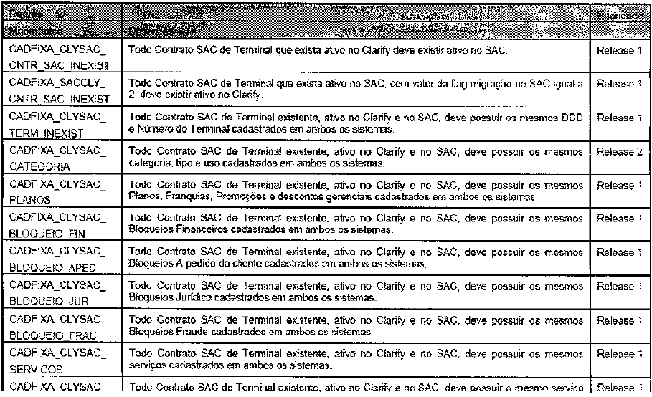 |  |  |  |  | RETIRAR
R2 | FIXA | 2 |  |  |  |  |  | RETIRAR
R2 | FIXA | 3 |  |  |  |  |  | RETIRAR
R2 | FIXA | 4 |  |  |  |  |  | RETIRAR
R2 | FIXA | 5 |  |  |  |  |  | RETIRAR
R2 | FIXA | 6 |  |  |  |  |  | RETIRAR
R2 | FIXA | 7 |  |  |  |  |  | RETIRAR
R2 | FIXA | 8 |  |  |  |  |  | RETIRAR
R2 | FIXA | 9 |  |  |  |  |  | RETIRAR
R2 | FIXA | 10 |  |  |  |  |  | RETIRAR
R2 | FIXA | 11 |  |  |  |  |  | RETIRAR
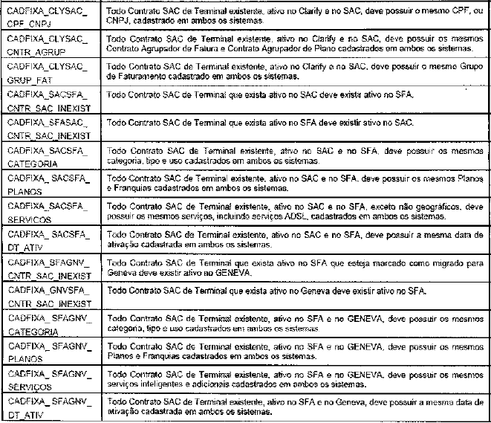
R2 | FIXA | 12 |  |  |  |  |  | RETIRAR
R2 | FIXA | 13 |  |  |  |  |  | RETIRAR
R2 | FIXA | 14 |  |  |  |  |  | RETIRAR
R2 | FIXA | 15 |  |  |  |  |  | MANTER | I2
R2 | FIXA | 16 |  |  |  |  |  | MANTER | I2
R2 | FIXA | 17 |  |  |  |  |  | MANTER | I2
R2 | FIXA | 18 |  |  |  |  |  | MELHORAR | I2
R2 | FIXA | 19 |  |  |  |  |  | MELHORAR | I2
R2 | FIXA | 20 |  |  |  |  |  | RETIRAR
R2 | FIXA | 21 |  |  |  |  |  | MELHORAR | I14
R2 | FIXA | 22 |  |  |  |  |  | MELHORAR | I14
R2 | FIXA | 23 |  |  |  |  |  | MELHORAR | I14
R2 | FIXA | 24 |  |  |  |  |  | MELHORAR | I14
R2 | FIXA | 25 |  |  |  |  |  | MELHORAR | I14
R2 | FIXA | 26 |  |  |  |  |  | RETIRAR
R2 | FIXA | 27 | 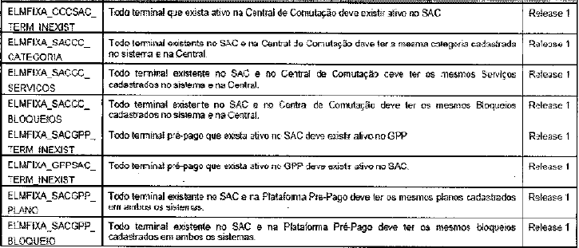 |  |  |  |  | MELHORAR | I15
R2 | FIXA | 28 |  |  |  |  |  | MELHORAR | I15
R2 | FIXA | 29 |  |  |  |  |  | MELHORAR | I15
R2 | FIXA | 30 |  |  |  |  |  | MELHORAR | I15
R2 | FIXA | 31 |  |  |  |  |  | RETIRAR |  | LIGMIX
R2 | FIXA | 32 |  |  |  |  |  | RETIRAR |  | LIGMIX
R2 | FIXA | 33 |  |  |  |  |  | RETIRAR |  | LIGMIX
R2 | FIXA | 34 |  |  |  |  |  | RETIRAR |  | LIGMIX
R2 | FIXA | 35 | 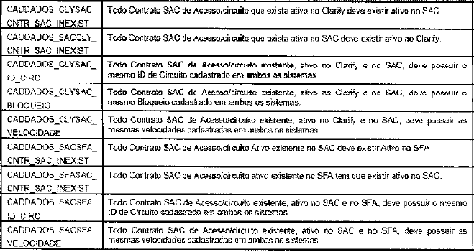 |  |  |  |  | RETIRAR
R2 | FIXA | 36 |  |  |  |  |  | RETIRAR
R2 | FIXA | 37 |  |  |  |  |  | RETIRAR
R2 | FIXA | 38 |  |  |  |  |  | RETIRAR
R2 | FIXA | 39 |  |  |  |  |  | RETIRAR
R2 | FIXA | 40 |  |  |  |  |  | MANTER | I2
R2 | FIXA | 41 |  |  |  |  |  | MANTER | I2
R2 | FIXA | 42 |  |  |  |  |  | RETIRAR
R2 | FIXA | 43 |  |  |  |  |  | MANTER | I2
R2 | FIXA | 44 |  |  |  |  |  | RETIRAR
R2 | FIXA | 45 |  |  |  |  |  | RETIRAR
R2 | FIXA | 46 |  |  |  |  |  | RETIRAR

